FOTOS
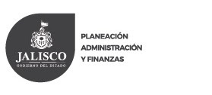
 |  |  |  | SUB SECRETARIA DE PLANEACION
 |  |  |  | DIRECCIÓN GENERAL DE INVERSIÓN PÚBLICA
 |  |  |  | PROGRAMA FONDO DE DESARROLLO REGIONAL 2016

 |  |  |  | REGION 05 SURESTE
 |  |  |  | CEDULA DE SEGUIMIENTO Y SUPERVISIÓN DE OBRA

PROGRAMA: |  |  |  | FISM
EJERCICIO: |  |  |  | FISM 2016
NOMBRE DEL PROYECTO: |  |  |  | CONSTRUCCIÓN DE LÍNEA ELECTRICA PARA DIFERENTES LOCALIDADES EN LA BARRANCA VERDE, BARRANCA DE AGUACATES, EL HUESO Y LOS PLANES DEL MUNICPIO DE SANTA MARIA DEL ORO, JALISCO (PRIMERA ETAPA).

MUNICIPIO: | 056.- SANTA MARIA DEL ORO |  |  |  |  |  | LOCALIDAD: |  | BARRANCA VERDE, BARRANCA DE AGUACATES, EL HUESO Y LOS PLANES
NOMBRE DE LA ACCION:

MONTO ASIGNADO: |  |  | $2,950,749.85
 |  | ANTES |  |  |  |  |  |  | INICIO
 |  |  |  |  |  | 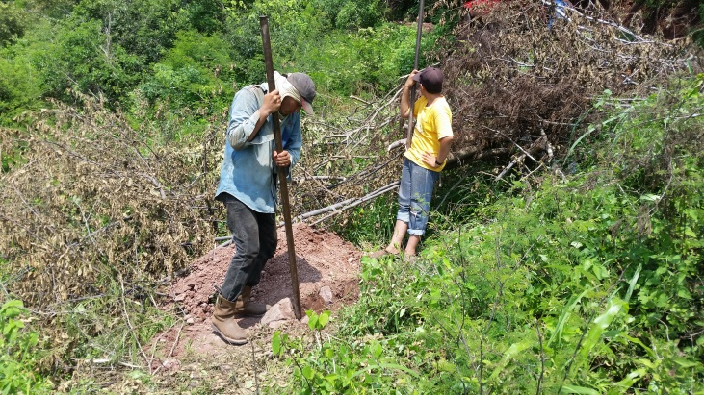

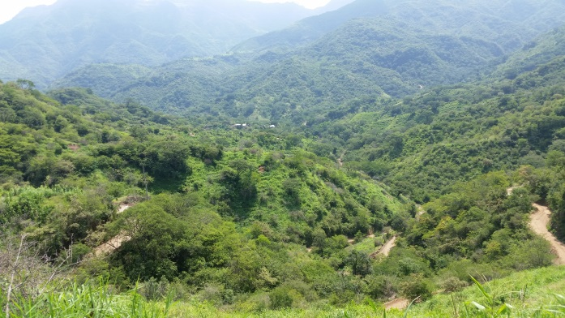

 | PROCESO |  |  |  |  |  |  |  | FINAL
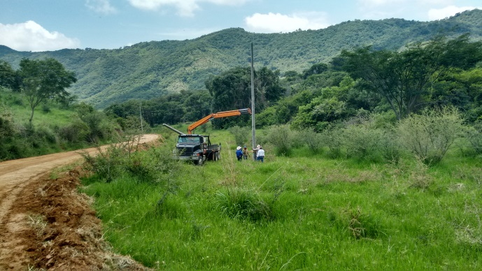 |  |  |  |  |  | 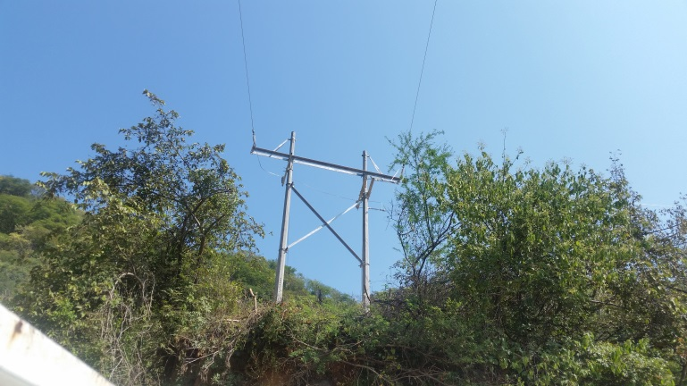

 | GOBIERNO MUNICIPAL . Región 05 Sureste |  |  |  |  |  |  |  |  |  | SELLO DE AYTO.

C. ELEAZAR MEDINA CHAVEZ |  |  |  |  |  |  |  |  | Nombre: Habacuc Cuevas Sanchez
Presidente Municipal |  |  |  |  |  |  |  |  | Cargo | Director de Obras Públicas
Santa Maria del Oro, Jalisco
 |  |  | Fecha del reporte |  | a | 22 | de | Octubre |  | de 2016

